1
Заголовок (Summary) | Проверка блока «Шапка сайта». Проверка кликабельности надписи «Оптовый отдел», расположенной под телефоном +7(3952)504-564
Проект (Project) | Сайт "Все для шитья" https://sew-irk.ru/
Компонент приложения (Component) | Главная страница сайта
Номер версии (Version) | 1.1
Критичность (Severity) | S4 Незначительный (Minor)
Статус (Status) | Новый
Автор (Author) | Тест менеджер/менеджер по качеству (Альмир Давлетшин)
Назначен на (Assigned To) | Группа разработчиков/программистов, которая будет устранять баг
Описание (Description) | Браузер Mozilla Firefox последней стабильной версии 137.0.2 (64-разрядный).
 | Надпись «Оптовый отдел» некликабельна
Прикрепленный файл (Attachment) | 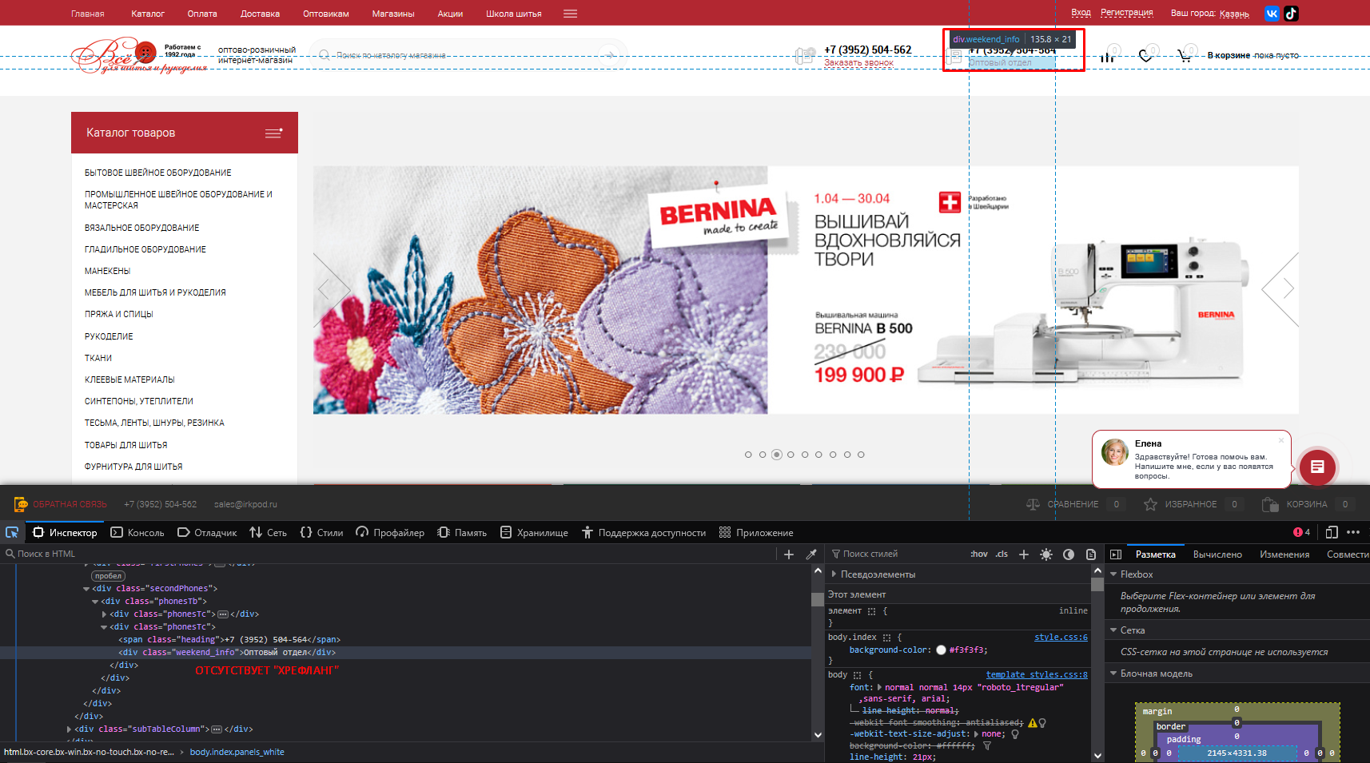

2
Заголовок (Summary) | Проверка блока «Акции» бокового меню. Проверка кликабельности заголовка блока "Акции" под информационным блоком
Проект (Project) | Сайт "Все для шитья" https://sew-irk.ru/
Компонент приложения (Component) | Главная страница сайта
Номер версии (Version) | 1.1
Критичность (Severity) | S4 Незначительный (Minor)
Статус (Status) | Новый
Автор (Author) | Тест менеджер/менеджер по качеству (Альмир Давлетшин)
Назначен на (Assigned To) | Группа разработчиков/программистов, которая будет устранять баг
Описание (Description) | Браузер Mozilla Firefox последней стабильной версии 137.0.2 (64-разрядный).
 | Заголовок является ссылкой на страницу "Наши новости", а не на страницу "Акции"
Прикрепленный файл (Attachment) | 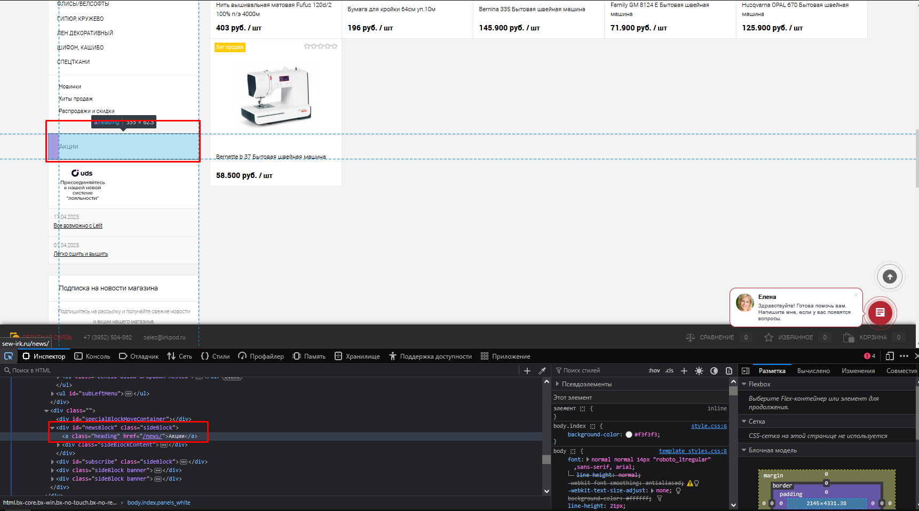

3
Заголовок (Summary) | Проверка блока "Подписка на новости магазина" бокового меню. Проверка кликабельности кнопки "подписаться" при введении негативного значения в поле для введения адреса электронной почты (текст, пустое поле).
Проект (Project) | Сайт "Все для шитья" https://sew-irk.ru/
Компонент приложения (Component) | Главная страница сайта
Номер версии (Version) | 1.1
Критичность (Severity) | S4 Незначительный (Minor)
Статус (Status) | Новый
Автор (Author) | Тест менеджер/менеджер по качеству (Альмир Давлетшин)
Назначен на (Assigned To) | Группа разработчиков/программистов, которая будет устранять баг
Описание (Description) | Браузер Mozilla Firefox последней стабильной версии 137.0.2 (64-разрядный).
 | Кнопка кликабельна, ошибок не выдает
Прикрепленный файл (Attachment) | 